Sheet1
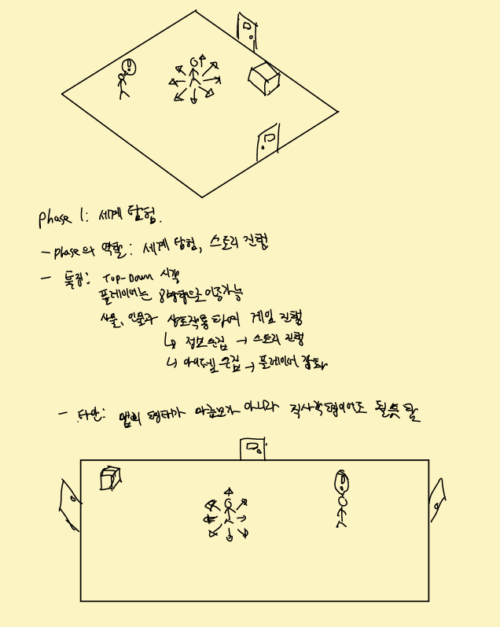

 |  | 게임이 전체적인 플로우

 |  | 세계관 탐방 -> 사건 발생 -> 다일로그 -> 전투 진입 -> 전투 종료 -> 스토리 전개

Phase 1: 세계 탐험
목적: 세계 탐험, 스토리 진행
특징:
- Top-Down 시각
- 플레이어는 8방향으로 이동 가능
- 사물, 인물과 상호작용하며 게임 진행
 | > 정보 수집: 스토리에 필요한 정보를 상호작용을 통해 수집이 가능하며, 어떤 정보는 스토리의 결과에 영향을 줌(나비효과)
 | > 아이템 수집: 전투, 스토리에 필요한 정보를 상호작용을 통해 수집이 가능함
타안: 마름모 형태의 맵이 아닌 직사각형 맵으로 해도 상관 없을 듯.

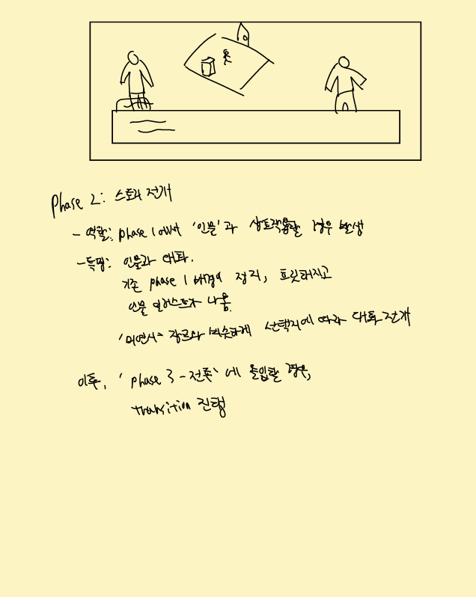

Phase 2: 스토리 전개
역할: Phase 1에서 상호작용할 경우 발생하는 스토리 이벤트
특징:
- 인물과 대화 진행
- 기존 Phase 1 화면이 정지하고 흐려지며, 인물 일러스트와 텍스트 박스가 나옴
- '미연시' 자을와 비슷하게 선택지에 따라 대화 전개

이후, 'Phase 3-전투' 에 진입할 시 Transition 진행

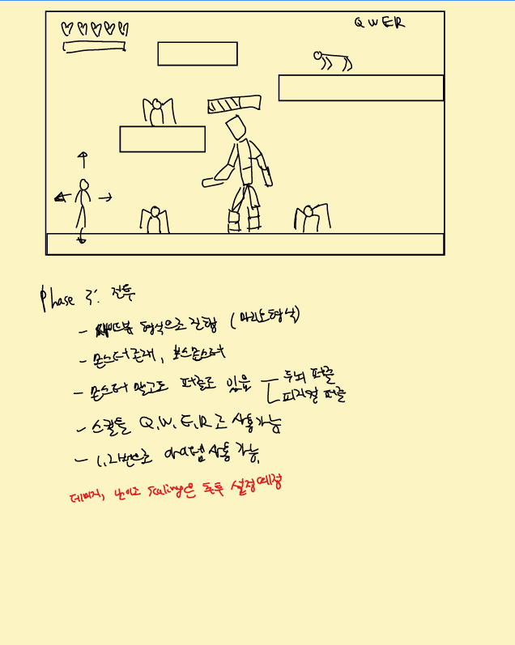

Phase 3: 전투
역할: 스토리 전개 중 필연적인 사건의 진행을 위한 '전투' 방식
 | > 전투는 스토리의 핵심 요소를 전개시키기 위한 장치로 사용함
특징:
 | > 몬스터, 보스몬스터 존재
 | > 몬스터와의 전투 뿐만 아니라 퍼즐도 존재함(두뇌 퍼즐, 피지컬 퍼즐)
 | > 스킬, 아이켐 사용 가능(스킬의 경우 QWER 형식으로, 아이템의 경우 1234 형식으로)
데미지, 난이도 스케일링 등은 차후 설정 예정

